关系图
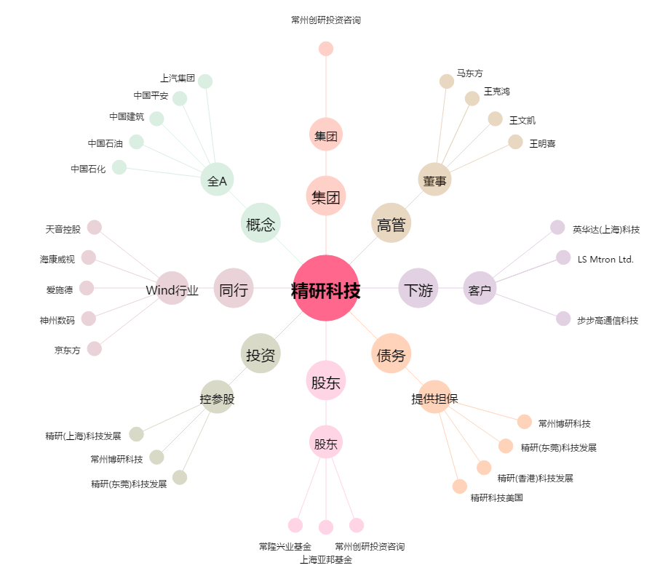
精研科技[300709.SZ] - 关系概览图

